Graphique 1
 | Montant cumulé des demandes accordées (Md€) - axe de gauche | Montant des nouvelles demandes accordées (Md€) - axe de droite
2020-03-27 | 2.3 | 2.3 | Graphique 1 – Montants accordés au titre du prêt garanti par l’État (PGE)
2020-04-03 | 9.5 | 7.2
2020-04-10 | 16.8 | 7.3
2020-04-17 | 32.7 | 15.9
2020-04-24 | 46.2 | 13.5
2020-05-01 | 55.6 | 9.4
2020-05-08 | 67.6 | 12.0
2020-05-15 | 78.4 | 10.8
2020-05-22 | 82.8 | 4.4
2020-05-29 | 88.2 | 5.4
2020-06-05 | 97.0 | 8.8
2020-06-12 | 101.0 | 4.0
2020-06-19 | 104.1 | 3.1
2020-06-26 | 106.8 | 2.7
2020-07-03 | 109.3 | 2.4
2020-07-10 | 111.4 | 2.1
2020-07-17 | 113.3 | 1.9
2020-07-24 | 115.1 | 1.8
2020-07-31 | 116.6 | 1.5
2020-08-07 | 117.5 | 0.9
2020-08-14 | 118.5 | 0.9
21-août | 118.9 | 0.4
28-août | 119.2 | 0.4
04-sept | 119.7 | 0.4
11-sept | 120.2 | 0.6
18-sept | 120.7 | 0.5
25-sept | 121.2 | 0.5
2020-10-02 | 121.8 | 0.6
2020-10-09 | 122.3 | 0.5
2020-10-16 | 123.0 | 0.7
2020-10-23 | 123.7 | 0.7 | Lecture : à mi-juin 2021, le montant cumulé accordé au titre du PGE atteint 140 milliards d’euros.
2020-10-30 | 124.3 | 0.6 | Source : France Stratégie, à partir de Bpifrance, Banque de France - DGSER - DE - Service central des risques. Données au 18 juin 2021
2020-11-06 | 125.0 | 0.7
2020-11-13 | 125.5 | 0.5
2020-11-20 | 126.4 | 0.9
2020-11-27 | 127.1 | 0.7
2020-12-04 | 128.0 | 0.9
2020-12-11 | 128.7 | 0.7
2020-12-18 | 129.5 | 0.8
2020-12-25 | 130.4 | 0.8
2021-01-01 | 131.2 | 0.8
2021-01-08 | 131.6 | 0.4
2021-01-15 | 131.9 | 0.3
2021-01-22 | 132.3 | 0.4
2021-01-29 | 132.7 | 0.3
2021-02-05 | 133.1 | 0.5
2021-02-12 | 133.4 | 0.2
2021-02-19 | 133.7 | 0.3
2021-02-26 | 134.5 | 0.8
2021-03-05 | 134.9 | 0.4
2021-03-12 | 135.3 | 0.4
2021-03-19 | 136.0 | 0.6
2021-03-26 | 136.2 | 0.3
2021-04-02 | 136.6 | 0.4
2021-04-09 | 137.0 | 0.3
2021-04-16 | 137.3 | 0.3
2021-04-23 | 137.6 | 0.3
2021-04-30 | 137.9 | 0.4
2021-05-07 | 138.0 | 0.1
2021-05-14 | 138.5 | 0.5
2021-05-21 | 138.9 | 0.3
2021-05-28 | 139.5 | 0.6
2021-06-04 | 139.7 | 0.3
2021-06-11 | 140.1 | 0.4
2021-06-18 | 140.3 | 0.2
2021-06-25
2021-07-02
2021-07-09
2021-07-16
2021-07-23
2021-07-30
2021-08-06
2021-08-13
2021-08-20
2021-08-27
2021-09-03
2021-09-10
2021-09-17
2021-09-24
2021-10-01
2021-10-08
2021-10-15
2021-10-22
2021-10-29
2021-11-05
2021-11-12
2021-11-19
2021-11-26
2021-12-03
2021-12-10
2021-12-17

Graphique 2
Graphique 2 – Montants restant dus au titre des reports de cotisations sociales (RCS), selon l’échéance reportée – Au 14 juin 2021

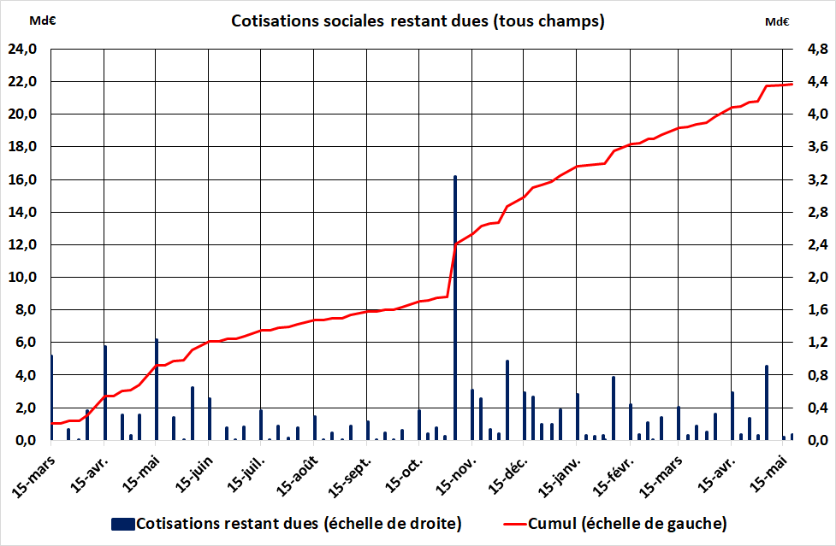

Lecture : sur les 21 milliards d’euros de cotisations restant dues au 14 juin 2021, les reports obtenus avant le 15 avril 2020 représentent 3,0 milliards d’euros, dont 1,2 milliard au titre de l’échéance due le 15 avril.
Source : tableau de bord / conséquence économiques du Coronavirus (DG Trésor), à partir de DSS. Données jusqu’au 14 juin 2021

Graphique 3
 | Exonérations | Aide au paiement déclarée
Feb-20 | 563,693,974 | 661,230,816
Mar-20 | 412,981,806 | 484,440,688
Apr-20 | 199,320,463 | 233,809,192
May-20 | 199,476,921 | 233,992,722
Jun-20 | 8,360,763 | 9,807,439
Jul-20 | 3,109,749 | 3,647,834
Aug-20 | 3,516,371 | 4,124,814
Sep-20 | 178,134,163 | 208,956,993
Oct-20 | 331,493,079 | 388,851,840
Nov-20 | 172,861,688 | 202,772,214
Dec-20 | 205,039,622 | 240,517,946
Jan-21 | 111,786,247 | 131,128,795
Feb-21 | 85,420,092 | 100,200,463
Mar-21 | 57,699,250 | 67,683,041
Apr-21 | 27,204,394 | 31,911,612
May-21 | 1,605,701 | 1,883,538
Mois | Periode d'emploi | Exonérations | Aide au paiement déclarée
Feb-20 | 202012 | 563,693,974 | 661,230,816 | Graphique 3 – Montants déclarés au titre des exonérations et de l’aide au paiement – Au 5 juin 2021
Mar-20 | 202013 | 412,981,806 | 484,440,688
Apr-20 | 202021 | 199,320,463 | 233,809,192
May-20 | 202022 | 199,476,921 | 233,992,722
Jun-20 | 202023 | 8,360,763 | 9,807,439
Jul-20 | 202031 | 3,109,749 | 3,647,834
Aug-20 | 202032 | 3,516,371 | 4,124,814
Sep-20 | 202033 | 178,134,163 | 208,956,993
Oct-20 | 202041 | 331,493,079 | 388,851,840
Nov-20 | 202042 | 172,861,688 | 202,772,214
Dec-20 | 202043 | 205,039,622 | 240,517,946
régul. 2020 | 202062 |  | 0
Jan-21 | 202111 | 111,786,247 | 131,128,795
Feb-21 | 202112 | 85,420,092 | 100,200,463
Mar-21 | 202113 | 57,699,250 | 67,683,041
Apr-21 | 202121 | 27,204,394 | 31,911,612
May-21 | 202122 | 1,605,701 | 1,883,538

 |  |  |  | Note : dans la déclaration des employeurs (hors indépendants), l’aide au paiement des cotisations n’est pas rattachée à la période d’emploi correspondante. Afin d’obtenir la répartition par mois de l’ensemble des aides (exonérations et aide au paiement), on applique à la totalité des aides au paiement le prorata de chaque mois dans la totalité des exonérations.

 |  |  |  | Lecture : Au 5 juin 2021, les données déclarées par les employeurs (hors indépendants) sur la période d’emploi de février 2021 s’élève à 185 M€. Sur ce montant total déclaré, 100 M€ correspondent à des aides au paiement et 85 M€ à des exonérations.

 |  |  |  | Source : France Stratégie, à partir de des données transmises par DSS (données au 5 juin 2021)

Graphiques 4 & 5
 | Mar-20 | Apr-20 | May-20 | Jun-20 | Jul-20 | Aug-20 | Sep-20 | Oct-20 | Nov-20 | Dec-20 | Jan-21 | Feb-21 | Mar-21 | Apr-21 | May-21
Nombre effectif de salariés placés en activité partielle (en M) | 6.7 | 8.4 | 6.9 | 3.2 | 1.7 | 1.1 | 1.2 | 1.8 | 3.1 | 2.5 | 2.2 | 2.2 | 2.5 | 3.0 | 2.3
Nombre effectif de salariés placés en activité partielle (cumul, en millions) | 7 | 15 | 22 | 25 | 27 | 28 | 29 | 31 | 34 | 37 | 39 | 41 | 44 | 47 | 49
Nombre effectif d'heures chômées (en millions) | 314 | 812 | 425 | 196 | 110 | 61 | 69 | 82 | 234 | 189 | 157 | 163 | 198 | 211 | 142
Nombre effectif d'heures chômées (cumul, en millions) | 314 | 1126 | 1550 | 1747 | 1856 | 1918 | 1987 | 2068 | 2303 | 2492 | 2649 | 2812 | 3010 | 3221 | 3363
Nombre d'heures indemnisées sur la base des DI au 16 juin (en millions) | 314 | 812 | 425 | 190 | 108 | 58 | 67 | 72 | 219 | 165 | 140 | 145 | 162 | 155 | 72
Nombre d'heures indemnisées sur la base des DI au 16 juin (cumul, en millions) | 314 | 1,126 | 1,551 | 1,741 | 1,849 | 1,907 | 1,974 | 2,046 | 2,265 | 2,430 | 2,570 | 2,715 | 2,877 | 3,032 | 3,104
Montant effectif d'indemnisation (en Md€) | 3.2 | 8.5 | 4.6 | 2.1 | 1.2 | 0.7 | 0.8 | 0.9 | 2.3 | 1.9 | 1.6 | 1.7 | 2.1 | 2.2 | 1.5
Montant effectif d'indemnisation (cumul, en Md€) | 3.2 | 11.7 | 16.3 | 18.4 | 19.6 | 20.3 | 21.1 | 22.0 | 24.3 | 26.2 | 27.8 | 29.5 | 31.5 | 33.7 | 35.2
 | 10.0 | 10.0 | 10.0 | 10.0 | 10.0 | 10.0 | 10.0 | 10.0 | 10.0 | 10.0 | 10.0 | 10.0 | 10.0 | 10.0 | 10.0
 | 37 | 46 | 37 | 17 | 9 | 6 | 6 | 10 | 17 | 13 | 12 | 12 | 14 | 16 | 13
Taux de recours en ETP | 11 | 29 | 15 | 7 | 4 | 2 | 2 | 3 | 8 | 7 | 6 | 6 | 7 | 8 | 5

Graphique 4–Effectifs concernés, heures chômées et montants indemnisés au titre de l’activité partielle sur les mois de mars 2020 à mai 2021 (en cumulé, depuis mars 2020) |  |  |  |  |  | Graphique 5 – Effectifs concernés, heures chômées, montants indemnisés et taux de recours en ETP au titre de l’activité partielle sur les mois de mars 2020 à mai 2021

Lecture : depuis mars 2020, d’après l’enquête Acemo-Covid, le nombre cumulé d’heures chômées aurait été de 3,363 milliards pour 35,2 milliards d’euros d’allocations versées. Sur la base des demandes d’indemnisation (DI) au 16 juin 2021, le nombre cumulé d’heures indemnisées s’établit à 3,104 milliards, soit 92 % du total d’heures effectivement chômées. |  |  |  |  |  | Lecture : sur la base des demandes d’indemnisation (DI) au 16 juin 2021, le nombre d’heures déjà indemnisées s’établit à 72 millions au titre de mai. D’après l’enquête Acemo-Covid, en mai, le nombre d’heures chômées aurait été de 142 millions et correspond à 1,5 milliards d’euros d’allocations versées. Ces heures chômées concernent 2,3 millions de salariés, soit 5 % des salariés ETP du secteur privé.

Sources : France Stratégie, à partir de ASP-DGEFP-Dares – Extraction du SI APART du 16 juin 2021, s’arrêtant aux données du 17 juin 2021 ; enquêtes Acemo-Covid (Dares) |  |  |  |  |  | Sources : France Stratégie, à partir de ASP-DGEFP-Dares – Extraction du SI APART du 16 juin 2021, s’arrêtant aux données du 17 juin 2021 ; enquêtes Acemo-Covid (Dares); enquêtes Acemo-Covid (Dares) ; effectifs trimestriels salariés privé (Acoss et DADS 2016)

Graphique 6
 | taux de recours PP
 | Mar-20 | Apr-20 | May-20 | Jun-20 | Jul-20 | Aug-20 | Sep-20 | Oct-20 | Nov-20 | Dec-20 | Jan-21 | Feb-21 | Mar-21 | Apr-21 | May-21
Hébergement et restauration | 28.9 | 68.0 | 49.9 | 24.5 | 15.1 | 9.6 | 10.6 | 17.5 | 49.1 | 53.4 | 48.1 | 47.2 | 54.2 | 46.7 | 34.1
Autres activités de services* | 18.1 | 47.7 | 26.8 | 14.2 | 6.7 | 3.5 | 3.7 | 6.8 | 28.9 | 16.9 | 14.8 | 15.9 | 18.9 | 20.9 | 13.6
Ensemble des secteurs | 11.4 | 29.0 | 15.2 | 7.0 | 3.9 | 2.2 | 2.4 | 2.9 | 8.4 | 6.8 | 5.6 | 5.8 | 7.1 | 7.5 | 5.0

 | Graphique 6 – Évolution du taux de recours effectif à l’activité partielle en ETP pour les deux secteurs les plus mobilisateurs du dispositif, de mars 2020 à mai 2021

 | * Ce secteur comprend les activités des organisations associatives, la réparation d’ordinateurs et de biens personnels et domestiques ainsi que diverses activités de services personnels.
 | Lecture : en mai 2021, dans l’hébergement-restauration, le taux de recours à l’AP en équivalent temps plein est de 34 %, ce qui est plus haut qu’en octobre 2020 (17 %) mais nettement inférieur à avril 2020 (68 %).
 | Sources : France Stratégie, à partir des enquêtes Acemo-Covid (Dares) ; effectifs trimestriels salariés privé (Acoss et DADS 2016)

Graphique 7
En coupe | Mar-20 | Apr-20 | May-20 | Jun-20 | Jul-20 | Aug-20 | Sep-20 | Oct-20 | Nov-20 | Dec-20 | Jan-21 | Feb-21 | Mar-21 | Apr-21 | May-21
Montant versé (en millions) | 1,762 € | 2,104 € | 1,384 € | 615 € | 256 € | 301 € | 342 € | 1,555 € | 4,478 € | 3,405 € | 3,453 € | 3,434 € | 3,254 € | 3,434 € | 1,422 €
Montant versé volet 1 (en millions) | 1,717 € | 2,068 € | 1,339 € | 569 € | 239 € | 263 € | 319 € | 1,543 € | 4,451 € | 3,403 € | 3,452 € | 3,432 € | 3,254 € | 3,434 € | 1,422 €
Montant versé (en millions) du volet 1 (<=1 500 €) | 1,717 € | 2,068 € | 1,339 € | 569 € | 216 € | 239 € | 285 € | 466 € | 570 € | 341 € | 318 € | 331 € | 296 € | 304 € | 202 €
Montant versé (en millions) du volet 1 ( >1 500 €) | - € | - € | - € | - € | 23 € | 23 € | 34 € | 1,077 € | 3,882 € | 3,063 € | 3,134 € | 3,101 € | 2,959 € | 3,130 € | 1,220 €
Montant versé (en millions) du volet 2 | 44 € | 36 € | 46 € | 46 € | 17 € | 39 € | 23 € | 12 € | 27 € | 2 € | 1 € | 2 € | - € | 0 € | - €
Cumulé
Montant total versé (cumul en millions) - échelle de droite | 1,762 € | 3,865 € | 5,249 € | 5,864 € | 6,120 € | 6,421 € | 6,763 € | 8,317 € | 12,795 € | 16,200 € | 19,653 € | 23,086 € | 26,341 € | 29,775 € | 31,197 €
Montant versé volt 1 (en M) | 1,717 € | 3,785 € | 5,124 € | 5,692 € | 5,931 € | 6,194 € | 6,512 € | 8,055 € | 12,506 € | 15,910 € | 19,362 € | 22,794 € | 26,048 € | 29,482 € | 30,904 €
Montant versé (en M) du volet 1 (<=1 500 €) | 1,717 € | 3,785 € | 5,124 € | 5,692 € | 5,908 € | 6,147 € | 6,432 € | 6,898 € | 7,468 € | 7,808 € | 8,126 € | 8,457 € | 8,752 € | 9,056 € | 9,258 €
Montant versé (en M) du volet 1 ( >1 500 €) | - € | - € | - € | - € | 23 € | 46 € | 80 € | 1,157 € | 5,039 € | 8,102 € | 11,236 € | 14,337 € | 17,296 € | 20,426 € | 21,646 €
Montant versé (en M) du volet 2 | 44 € | 80 € | 126 € | 172 € | 189 € | 227 € | 250 € | 262 € | 289 € | 291 € | 291 € | 293 € | 293 € | 293 € | 293 €

 | Graphique 7 – Montants versés au titre du fonds de solidarité, depuis mars 2020

 | Lecture : en cumulé depuis mars 2020, le montant total versé au titre du fonds de solidarité s’élève à 31,2 milliards d’euros. Au titre de mai 2021 (au 24 juin 2021), le montant total versé s’élève à 1,4 milliards d’euros, dont 1,2 milliards au titre du volet 1 > à 1 500 euros et 200 millions d’euros au titre du volet 1 <= à 1 500 euros.

 | Source : France Stratégie, à partir de DGFiP, données au 24 juin 2021

